INSTRUÇOES
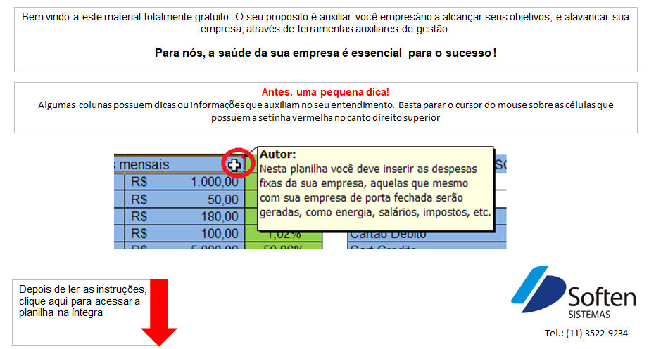
Bem vindo a este material totalmente gratuito. O seu proposito é auxiliar você empresário a alcançar seus objetivos, e alavancar sua empresa, através de ferramentas auxiliares de gestão.
Para nós, a saúde da sua empresa é essencial para o sucesso !

Antes, uma pequena dica!
Algumas colunas possuem dicas ou informações que auxiliam no seu entendimento. Basta parar o cursor do mouse sobre as células que possuem a setinha vermelha no canto direito superior



Depois de ler as instruções, clique aqui para acessar a planilha na íntegra

contato@softensistemas.com.br
www.softensistemas.com.br

CALC. FORMAÇAO DE PREÇO
Muitos se enganam ao estipular o preço de venda dos produtos.
É comum seguirem a lógica "paguei 10 vendi por 15, lucrei 5"
Más é muito importante lembrar que no meio desses 5 tem muito mais a ser considerado,
como custos DIRETOS, INDIRETOS, VARIAVEIS e FIXOS.
Nesta planilha você descobrira aproximadamente o que realmente é o lucro LIVRE obtido.

 |  |  |  |  |  |  |  |  |  |  | 814.77

CUSTOS DIRETOS |  |  | PERC. DE LUCRO LIVRE DESEJADO
FRETE | R$ 100.00 |  | 20%
OUTRAS DESPESAS | R$ -

MERCADORIA | QUANT. | CUSTO MERC. UNIT. | IPI % | FRETE RATEADO | OUTRAS DEPESAS | VALOR IPI | CUSTO UNIT. ANT INDIRETO | C. INDIRETOS RATEADO | CUSTO. ANT. IND. VARIAVEL. | CUSTO FINAL | LUCRO LIVRE OBTIDO | PREÇO FINAL VENDA
PRODUTO EXEMPLO 1 | 30 | R$ 20.00 | 5% | R$ 1.08 | R$ - | R$ 1.00 | R$ 22.08 | R$ 8.76 | R$ 30.84 | R$ 31.74 | R$ 6.17 | R$ 37.91
PRODUTO EXEMPLO 2 | 20 | R$ 7.00 | 2% | R$ 1.08 | R$ - | R$ 0.14 | R$ 8.22 | R$ 8.76 | R$ 16.98 | R$ 17.47 | R$ 3.40 | R$ 20.87
PRODUTO EXEMPLO 3 | 20 | R$ 10.00 | 0% | R$ 1.08 | R$ - | R$ - | R$ 11.08 | R$ 8.76 | R$ 19.84 | R$ 20.42 | R$ 3.97 | R$ 24.38
PRODUTO EXEMPLO 4 | 20 | R$ 500.00 | 0% | R$ 1.08 | R$ - | R$ - | R$ 501.08 | R$ 8.76 | R$ 509.84 | R$ 524.74 | R$ 101.97 | R$ 626.71
PRODUTO EXEMPLO 5 | 1 | R$ 300.00 | 0% | R$ 1.08 | R$ - | R$ - | R$ 301.08 | R$ 8.76 | R$ 309.84 | R$ 318.89 | R$ 61.97 | R$ 380.86
PRODUTO EXEMPLO 6 | 1 | R$ 400.00 | 0% | R$ 1.08 | R$ - | R$ - | R$ 401.08 | R$ 8.76 | R$ 409.84 | R$ 421.82 | R$ 81.97 | R$ 503.79
PRODUTO EXEMPLO 7 | 1 | R$ 300.00 | 0% | R$ 1.08 | R$ - | R$ - | R$ 301.08 | R$ 8.76 | R$ 309.84 | R$ 318.89 | R$ 61.97 | R$ 380.86
 | 0 | R$ - | 0% | R$ - | R$ - | R$ - | R$ - | R$ - | R$ - | R$ - | R$ - | R$ -
 | 0 | R$ - | 0% | R$ - | R$ - | R$ - | R$ - | R$ - | R$ - | R$ - | R$ - | R$ -
 | 0 | R$ - | 0% | R$ - | R$ - | R$ - | R$ - | R$ - | R$ - | R$ - | R$ - | R$ -
 | 0 | R$ - | 0% | R$ - | R$ - | R$ - | R$ - | R$ - | R$ - | R$ - | R$ - | R$ -
 | 0 | R$ - | 0% | R$ - | R$ - | R$ - | R$ - | R$ - | R$ - | R$ - | R$ - | R$ -
 | 0 | R$ - | 0% | R$ - | R$ - | R$ - | R$ - | R$ - | R$ - | R$ - | R$ - | R$ -
 | 0 | R$ - | 0% | R$ - | R$ - | R$ - | R$ - | R$ - | R$ - | R$ - | R$ - | R$ -
 | 0 | R$ - | 0% | R$ - | R$ - | R$ - | R$ - | R$ - | R$ - | R$ - | R$ - | R$ -
 | 0 | R$ - | 0% | R$ - | R$ - | R$ - | R$ - | R$ - | R$ - | R$ - | R$ - | R$ -
 | 0 | R$ - | 0% | R$ - | R$ - | R$ - | R$ - | R$ - | R$ - | R$ - | R$ - | R$ -
 | 0 | R$ - | 0% | R$ - | R$ - | R$ - | R$ - | R$ - | R$ - | R$ - | R$ - | R$ -
 | 0 | R$ - | 0% | R$ - | R$ - | R$ - | R$ - | R$ - | R$ - | R$ - | R$ - | R$ -
 | 0 | R$ - | 0% | R$ - | R$ - | R$ - | R$ - | R$ - | R$ - | R$ - | R$ - | R$ -
 | 0 | R$ - | 0% | R$ - | R$ - | R$ - | R$ - | R$ - | R$ - | R$ - | R$ - | R$ -
 | 0 | R$ - | 0% | R$ - | R$ - | R$ - | R$ - | R$ - | R$ - | R$ - | R$ - | R$ -
 | 0 | R$ - | 0% | R$ - | R$ - | R$ - | R$ - | R$ - | R$ - | R$ - | R$ - | R$ -
 | 0 | R$ - | 0% | R$ - | R$ - | R$ - | R$ - | R$ - | R$ - | R$ - | R$ - | R$ -
 | 0 | R$ - | 0% | R$ - | R$ - | R$ - | R$ - | R$ - | R$ - | R$ - | R$ - | R$ -
 | 0 | R$ - | 0% | R$ - | R$ - | R$ - | R$ - | R$ - | R$ - | R$ - | R$ - | R$ -
 | 0 | R$ - | 0% | R$ - | R$ - | R$ - | R$ - | R$ - | R$ - | R$ - | R$ - | R$ -
 | 0 | R$ - | 0% | R$ - | R$ - | R$ - | R$ - | R$ - | R$ - | R$ - | R$ - | R$ -
 | 0 | R$ - | 0% | R$ - | R$ - | R$ - | R$ - | R$ - | R$ - | R$ - | R$ - | R$ -
 | 0 | R$ - | 0% | R$ - | R$ - | R$ - | R$ - | R$ - | R$ - | R$ - | R$ - | R$ -
 | 0 | R$ - | 0% | R$ - | R$ - | R$ - | R$ - | R$ - | R$ - | R$ - | R$ - | R$ -
TOTAL | 93 | R$ 1,537.00

